4月月计划
3-4月产品开发月度需求收集
序号 | 需求发起方 | 需求项目名称 | 项目 | 主要特性 | 优先级 | 所属产品 | 产品模块 | PDM | DEV | 设计资源 | 重构 | 当前状态 | 期望目标
1 | 曹晓梦 | WMS系统 | 调货 | 1、调拨单发货前可做取消，取消后释放已扫描入系统的IMEI. 2、调拨单收货地址栏可输入至少40个字。 3、添加调拨单界面增加PO字段， 物流公司字段。（输入时该两个字段为非必填项） 4、调拨配货扫描可接受扫描箱体条码，（目前金立 1箱体条码=10个IMEI） 5、创建的调拨单需要进行审核(分销订单暂不讨论)（晓梦提供流程图）。 7、调拨退货操作后，在调拨打单界面查询该调拨批次时需要显示更新的记录信息，不要没有变化 8、调货-打单界面，增加状态的筛选，已筛单、已审核、已打单、配货中、已发货、已取消 | P1
2 | 曹晓梦 | WMS系统 |  | 1、增加换货处理界面（增加换货模块，需订单系统支持）。 2、接收退货时需核对IMEI(增加退货界面的之前发出的imei显示) 5、内部购机的系统支持（留待前端一起规划，后端确定） 7、售后物料的收、发、退、库存管理的系统支持，售后物流订单与WMS的对接（待定） 8、库存信息界面的问题（总库存=可销+占用+次品） 9、增加手机盘点的功能 10、拣货批次，增加日期的筛选 11、电子运单 12、取消订单各状态校验及信息提示 | P1
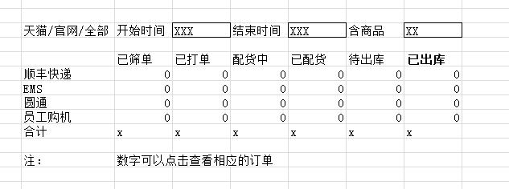
3 | 曹晓梦 | WMS系统 |  | 1、订单监控的调整。如图所示，再增加一项：已签收；默认时间为前一天的0点至当前时间。最下面增加合计一行。 3、地址库筛选（做地址库维护模块，提供对接接口） 4、每个订单的操作系统记录，包括每个SKU的扫描时间 | P1
4 | 曹晓梦 | WMS系统 |  | 发货数据导出功能 （两种形式，1，订单模式 2、商品模式） 1、查询界面需包含日期、快递单号、平台、支付方式订单号，发货批次查询条件。 2、导出信息需包含：平台、支付方式、金额、快递单号、快递公司、发货日期、订单号、收货人、地址、电话、商品名称、数量、拣货批次、重量
5 | 曹晓梦 | WMS系统 | 配货账号 | 配货台账号分配：每个配货的账号为：peihuo2，进入配货界面后，记录IP地址、amc地址与配货台匹配、才可开始配货。(需要记录) | P1
6 | 曹晓梦 | WMS系统 | 配货 | 1、配货时，扫描商品（手机和配件）需要记录，同调拨配货。 2、称重，单位改成KG。 | P1
7 | 曹晓梦 | WMS系统 | 打单 | 1、打印订单界面增加支付类型查询字段。 2、在打印订单界面物流公司列可直接通过下拉菜单的方式选择快递。 3、单品筛选，等于和含的区分。增加不含Y的功能（SKU号） 5、快递面单上打印购物明细及电池型号，增加SKU对应电池型号模块 （如果电子运单开发完成则不需要电池型号） 6、淘宝货到付款LC号的方案解决（电子运单后考虑） | P2
8 | 朱佐军 | WMS系统 |  | 运单的电话，地址，抬头（需要修改为IUNI的仓库） |  |  | 3月21号
9 | 朱佐军 | WMS系统 |  | 购物清单页面的内容和格式，纸张大小（仓库确认） | P0 | 已确定
10 | 朱佐军 | WMS系统 |  | 发票内容，打印，服务器采购，打印机 | P0
11 | 朱佐军 | WMS系统 |  | 商品采购，与SAP对接方式，接口或者EXCEL，模板确定 |  |  | 3月21号
12 | 朱佐军 | WMS系统 |  | SKU数据录入。 | 已完成
13 | 朱佐军 | WMS系统 |  | 和顺丰、EMS物流公司对接（对接的方式确定） | P0
14 | 朱佐军 | WMS系统 |  | 和售后系统对接，数据核实 | P0
15 | 朱佐军 | WMS系统 |  | 把金立侧相关数据做屏蔽。 | P0
16 | 朱佐军 | WMS系统 |  | 和商城同步库存数据 | 已完成
17 | 朱佐军 | WMS系统 |  | 物流地址刷选 |  |  | 3月21号
18 | 朱佐军 | WMS系统 |  | 区分IUNI与金立系统分离 | P0

